Hoja1
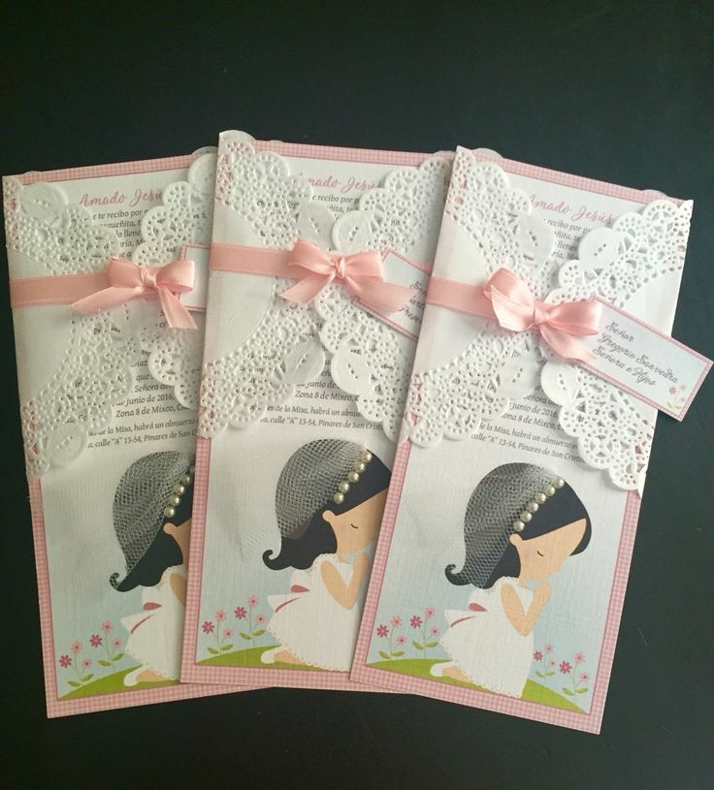
 | Cooperativa de Trabajo Innograf LTDA.
 | ASCASUBI 128 – MONTE GRANDE
 | PERGAMINO 2832 – LOMAS DE ZAMORA
 | TELEFONO: 11-3021-3888/8333
 | Correo: coopinnograf@gmail.com / facebook: innografdiseno
 |  |  | PEDIDO
FECHA: | 2018-03-08
SR/A: | analia ibañez
DOMICILIO: |  | ORIGEN
TELEFONOS/CORREOS |  | F/ENTREGA

CANT | DESCRIPCION | P/UNIT | TOTAL
40 | tarjetas 4x7 | $ 160.00 | $ 160.00
35 | tarjetas 8x15 | $ 332.00 | $ 332.00
35 | stickersw 1cmx3cm | $ 31.00 | $ 31.00
1 | banner | $ 450.00 | $ 450
1 | poster foto | $ 150.00 | $ 150.00
1 | diseño | $ 150.00 | $ 150.00
 |  | $ 0.00
 |  |  | $ -
 |  |  | $ -
SUBTOTAL |  |  | $ 1,273.00
 |  | IVA | -
 |  | TOTAL | $ 1,273.00
OBSERVACIONES: | DEJA SEÑA $500,00
 | frase deTarjeta chica 4x7:Te espero el 21 de Marzo de 2018 de 12hs a 18hs en la Sociedad de Fomento "Las Colinas" Carmen de Areco 150, Monte Grande. AILEN quiere detalle bordes igua con flores amarillas (imagen adjunta)/// Frase tarjeta grande 15alto 8ancho: Te espero el 21 de marzo de 2018 de 12 a 18hs en la Sociedad de Fomento "Las Colinas" Carmen de Areco 150, Monte Grande. "Jesús, tu que eres luz, ilumina mis pasos, tu que eres amor, guia mi corazón" /// adjunto el modelo que desea NENA REZANDO. | 

